概要
目標角度と現在角度の推移
項目 | 値
生成日時 | 2026-09-22 00:50:22
記録点数 | 904
記録時間 [s] | 90.45
最終目標角度 [deg] | 90
最終指令角度 [deg] | 0
最終現在角度 [deg] | 0
最終角度誤差 [deg] | 0
最大追従誤差 [deg] | 0
最終状態 | ERROR

把持点（生値） | 最小法線力 [N] | 平均法線力 [N] | 最大法線力 [N]
AMIR1 左指 | 1.3713227982E-11 | 5.3154531136 | 25.009747656
AMIR1 右指 | 1.3711189585E-11 | 5.2907439486 | 25.292998248
AMIR2 左指 | 3.4113686949E-11 | 5.1855594116 | 25.405656752
AMIR2 右指 | 3.4113547694E-11 | 5.0605559699 | 25.173439523

把持点（把持直後=0補正） | 最小変動 [N] | 平均変動 [N] | 最大変動 [N]
AMIR1 左指 | 0.072063102092 | 7.2816803812 | 16.346417434
AMIR1 右指 | 0.014047222453 | 7.3667547015 | 16.220191264
AMIR2 左指 | 0.067593517855 | 7.5661653035 | 14.841290033
AMIR2 右指 | 0.020763445621 | 7.5690224831 | 15.386022237

把持点の法線力推移（表示用平滑値）
物体重心位置 | 初期値 [m] | 最終値 [m] | 変位 [m]
X | -4.8304295193E-22 | -0.00084430917373 | -0.00084430917373
Y | -1.2219049697E-20 | 1.4211360849E-05 | 1.4211360849E-05

把持直後基準の法線力変動

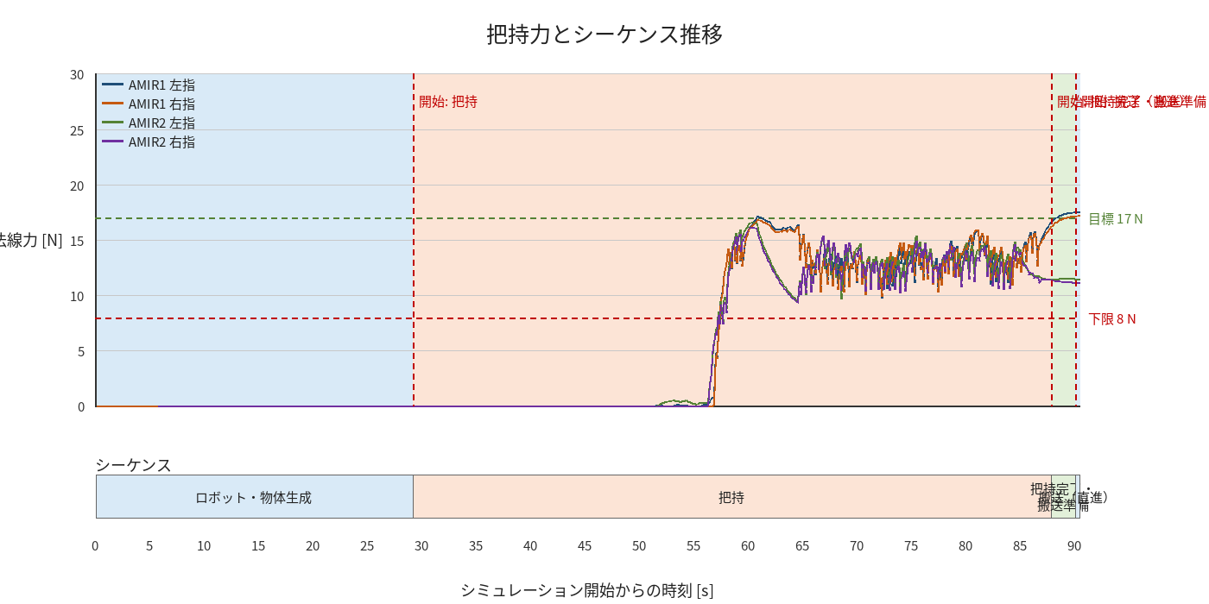

物体姿勢 XYZ（Roll・Pitch・Yaw）

物体重心位置のX-Y軌跡（Zは除外）

